行政事業レビューシート
 |  |  |  |  |  |  |  |  |  |  | 事業番号 |  |  | 2023 |  | - | 国交 |  |  |  | - | 新24 |  | - | 0018
 |  |  |  | 令和5年度行政事業レビューシート |  |  |  |  |  |  |  |  |  |  |  | （ | 国土交通省 |  |  |  |  |  |  |  |  |  |  | ）
事業名 |  |  |  | 港湾における水素等の受入環境整備の推進に必要な経費 (港湾における水素等の取扱いに係る安全対策検討に必要な経費) |  |  |  |  |  |  |  | 担当部局庁 |  |  | 港湾局 |  |  |  |  |  |  |  | 作成責任者
事業開始年度 |  |  |  | 令和5年度 |  |  | 事業終了 （予定）年度 |  | 令和7年度 |  |  | 担当課室 |  |  | 産業港湾課 |  |  |  |  |  |  |  | 課長 久田 成昭
会計区分 |  |  |  | 一般会計
根拠法令 （具体的な 条項も記載） |  |  |  | - |  |  |  |  |  |  |  | 関係する 計画、通知等 |  |  | ・経済財政運営と改革の基本方針2023（令和5年6月16日閣議決定） ・水素基本戦略（令和5年6月6日 再生可能エネルギー・水素等関係閣僚会議決定） ・GX実現に向けた基本方針（令和5年2月10日閣議決定）
政策 |  |  |  | 6 国際競争力、観光交流、広域・地域連携等の確保・強化 |  |  |  |  |  |  |  | 主要経費 |  |  | その他の事項経費
施策 |  |  |  | 19 海上物流基盤の強化等総合的な物流体系整備の推進、みなとの振興、安定的な国際海上輸送の確保を推進する。
政策体系・評価書URL |  |  |  | -
事業の目的 （5行程度以内） |  |  |  | 今後利用拡大が見込まれる水素等について、港湾における受入環境の整備を進めることで、港湾・臨海部の産業構造の転換を図る。
現状・課題 （5行程度以内） |  |  |  | 我が国では、2023年6月に改定された「水素基本戦略」に基づき、需要拡大や産業集積を促す拠点整備支援等を進め、水素等の大規模かつ強靭なサプライチェーンの早期構築を目指すこととしている。また、2030年に最大300万トン/年、2040年に1,200万トン/年、2050年に2,000万トン/年程度の水素（アンモニア含む）の導入目標を掲げている。これらの目標実現のためには、海外から水素等を受け入れるための港湾において、受入環境の整備を進める必要がある。
事業概要 （5行程度以内） |  |  |  | 本事業は、水素等輸入拠点の検討が進む港湾の事例をモデルケースとして、荷役の効率性も確保しつつ適切に安全を確保する手法や国内の二次輸送(海上輸送)体制の構築検討等について検討を行うものである。
事業概要URL |  |  |  | -
実施方法 |  |  |  | 委託・請負
補助率等 |  |  |  | -
予算額・ 執行額 （単位:百万円） （インプット） |  |  |  |  |  |  |  | 令和2年度 |  | 令和3年度 |  |  |  | 令和4年度 |  |  |  | 令和5年度 |  |  |  |  |  | 令和6年度要求
 |  |  |  | 予算の状況 | 当初予算（A) |  |  | - |  | - |  |  |  | - |  |  |  | 0 |  |  |  |  |  | 40
 |  |  |  |  | 補正予算（B) |  |  | - |  | - |  |  |  | - |  |  |  | 36
 |  |  |  |  | 令和5年度第1次補正予算 |  |  |  |  |  |  |  |  |  |  |  |  | 36
 |  |  |  |  |  |  |  |  |  |  |  |  |  |  |  |  |  | -
 |  |  |  |  |  |  |  |  |  |  |  |  |  |  |  |  |  | -
 |  |  |  |  |  |  |  |  |  |  |  |  |  |  |  |  |  | -
 |  |  |  |  |  |  |  |  |  |  |  |  |  |  |  |  |  | -
 |  |  |  |  | 前年度から繰越し（C) |  |  | - |  | - |  |  |  | - |  |  |  | - |  |  |  |  |  | -
 |  |  |  |  | 翌年度へ繰越し（D) |  |  | - |  | - |  |  |  | - |  |  |  | -
 |  |  |  |  | 予備費等（E) |  |  | - |  | - |  |  |  | - |  |  |  | -
 |  |  |  |  | 計(F) =（A)+（B)+（C)+（D)+（E) |  |  | - |  | - |  |  |  | - |  |  |  | 36 |  |  |  |  |  | 40
 |  |  |  | 執行額(G) |  |  |  | - |  | - |  |  |  | -
 |  |  |  | 執行率（％） =(G)/(F) |  |  |  | - |  | - |  |  |  | -
 |  |  |  | 当初予算＋補正予算に対する執行額の割合（％） =(G)/｛(A)+(B)｝ |  |  |  | - |  | - |  |  |  | -
令和5・6年度 予算内訳 （単位：百万円） |  |  |  | 歳出予算項・目 |  |  |  | 令和5年度当初予算 |  | 令和6年度要求 |  |  |  | 主な増減理由（・要望額・予備費）
 |  |  |  | (項) |  | 総合的物流体系整備推進費 |  |  |  |  |  |  |  | 重要政策推進枠：40
 |  |  |  |  | (目) | 総合的物流体系整備推進調査費 |  |  |  | 40
 |  |  |  |  | (目) | 委員等旅費 |  |  |  | 0
 |  |  |  |  | (目) | 諸謝金 |  |  |  | 0
 |  |  |  |  |  | その他 |  | 0 |  | 0
 |  |  |  | 計（A) |  |  |  | 0 |  | 40
活動内容① （アクティビティ） |  |  |  | 港湾における水素等を取り扱う際に必要となる安全対策をとりまとめ、港湾管理者・事業者に向けたガイドライン等を策定する他、国内の二次輸送(海上輸送)体制の構築検討を行う。
↓
活動目標及び活動実績① （アウトプット） |  |  |  | 活動目標 |  |  |  | 活動指標 |  |  |  |  | 単位 |  | 令和2年度 | 令和3年度 |  |  |  | 令和4年度 |  |  | 5年度 活動見込 |  |  | 6年度 活動見込
 |  |  |  | 「港湾における水素等の荷役に関するガイドライン（仮称）」の作成 |  |  |  | ガイドラインの策定数 |  |  |  | 活動実績 | 式 |  | - | - |  |  |  | - |  |  | -
 |  |  |  |  |  |  |  |  |  |  |  | 当初見込み | 式 |  | - | - |  |  |  | - |  |  | -

↓ |  | 成果目標①-1の 設定理由 （アウトプット からのつながり） |  | 水素等の大規模な輸入を実現するため、安全対策をとりまとめた統一的なガイドラインが策定されることで、国内の港湾における受入環境の整備を進めていくための指針となる。
成果目標及び成果実績①-1 （短期アウトカム） |  |  |  | 成果目標 |  |  |  | 定量的な成果指標 |  |  |  |  | 単位 |  | 令和2年度 | 令和3年度 |  |  |  | 令和4年度 |  |  | 目標年度
 |  |  |  |  |  |  |  |  |  |  |  |  |  |  |  |  |  |  |  |  |  |  |  |  |  |  | 年度
 |  |  |  | 水素等の受入環境の整備の進展 |  |  |  | - |  |  |  | 成果実績
 |  |  |  |  |  |  |  |  |  |  |  | 目標値
 |  |  |  |  |  |  |  |  |  |  |  | 達成度 | ％ |  | - | - |  |  |  | - |  |  | -
成果実績及び目標値の根拠として用いた 統計・データ名（出典） /定性的なアウトカムに関する成果実績 |  |  |  | 国土交通省港湾局調べ

↓ |  | 成果目標①-2の 設定理由 （短期アウトカム からのつながり） |  | 策定されたガイドラインを元に港湾における受入環境の整備が進み、我が国における水素等の大規模かつ強靭なサプライチェーンの構築が可能となる。
成果目標及び成果実績①-3 （長期アウトカム） |  |  |  | 成果目標 |  |  |  | 定量的な成果指標 |  |  |  |  | 単位 |  | 令和2年度 | 令和3年度 |  |  |  | 令和4年度 |  |  | 目標最終年度
 |  |  |  |  |  |  |  |  |  |  |  |  |  |  |  |  |  |  |  |  |  |  |  |  |  | 2050 | 年度
 |  |  |  | 全国の港湾における水素等の安全な受入の実現 |  |  |  | 水素供給量 |  |  |  | 成果実績 | 万トン |  | - | 200 |  |  |  | - |  |  | -
 |  |  |  |  |  |  |  |  |  |  |  | 目標値 | 万トン |  | - | - |  |  |  | - |  |  | 2,000
 |  |  |  |  |  |  |  |  |  |  |  | 達成度 | ％ |  | - | - |  |  |  | - |  |  | -
成果実績及び目標値の根拠として用いた 統計・データ名（出典） /定性的なアウトカムに関する成果実績 |  |  |  | 第6次エネルギー基本計画（令和3年10月22日閣議決定） https://www.enecho.meti.go.jp/category/others/basic_plan/
アウトカム設定についての説明 |  |  |  | アクティビティ①について定性的なアウトカムを設定している理由
 |  |  |  | 短期的に、水素等を受入可能な港湾数の設定はガイドラインの策定に起因しないこと、また、水素等はこれまで大量の取扱い実績のない貨物であることから、withoutケースを設定することが困難であり、安全性に関して定量的な指標も設定できないため。
 |  |  |  | アクティビティ①についてアウトカムが複数設定できない理由
 |  |  |  | -
事業に関連する ＫＰＩが定められている閣議決定等 |  |  | 名称
 |  |  | URL
 |  |  | 該当箇所
事業所管部局による点検・改善
点検結果 |  |  |  | 2050年カーボンニュートラルの実現に向けて、2023年6月に改定された「水素基本戦略」に基づき、需要拡大や産業集積を促す拠点整備支援等を進め、水素等の大規模かつ強靭なサプライチェーンの早期構築を目指すこととしている。また、2030年に最大300万トン/年、2040年に1,200万トン/年、2050年に2,000万トン/年程度の水素等の導入目標を掲げている。これらの目標実現のためには、海外から水素等を受け入れるための港湾の整備が不可欠である。今後全国各地での水素等の受入を推進するためには国が統一した安全対策のガイドラインを策定する必要がある。また上記の目標年に向けて、大規模な水素輸入の検討が進む港湾があることから、早期に取り組む必要がある。 |  |  |  |  |  |  |  |  |  |  | 目標年度における効果測定に関する評価（令和8年度実施)
 |  |  |  |  |  |  |  |  |  |  |  |  |  |  | -
改善の 方向性 |  |  |  | -
外部有識者の所見
-
行政事業レビュー推進チームの所見に至る過程及び所見
（選択してください） |  |  |  | 事業成果であるガイドライン等については具体的かつ汎用性が高いものを全国の港湾管理者に向けて共有するなど、事業の効果的な執行に努めること。
 |  |  |  | 所見を踏まえた改善点/概算要求における反映状況
（選択してください） |  |  |  | -
過去に受けた指摘事項と対応状況 |  |  |  | 公開プロセス・秋の年次公開検証（秋のレビュー）における取りまとめ
 |  |  |  | -
 |  |  |  | 上記への対応状況
 |  |  |  | -
 |  |  |  | その他の指摘事項
 |  |  |  | -
 |  |  |  | 上記への対応状況
 |  |  |  | -
備考
令和５年度補正予算にて事業名を「港湾における水素等の取扱いに係る安全対策検討に必要な経費」から「港湾における水素等の受入環境整備の推進に必要な経費」に変更。
関連する過去のレビューシートの事業番号
平成23年度
平成24年度
平成25年度
平成26年度
平成27年度
平成28年度
平成29年度
平成30年度
令和元年度
令和2年度
令和3年度
令和4年度
資金の流れ （資金の受け取り先が何を行っているかについて補足する） （単位：百万円）
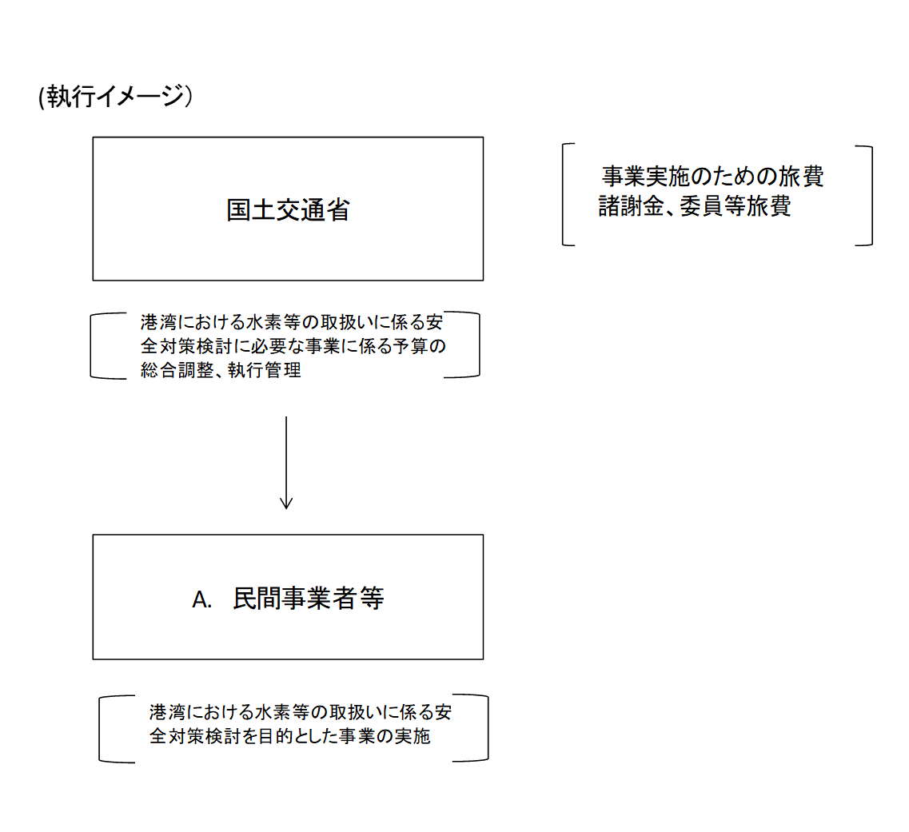
 |  |  |  | ※新規要求事業については現時点で予定やイメージを記入。

費目・使途欄についてさらに記載が必要な場合はチェックの上【別紙2】に記載 |  |  |  |  |  |  |  |  |  |  |  |  |  |  |  |  |  |  | チェック

 | 支出先上位１０者リスト
支出先上位10者リスト欄についてさらに記載が必要な場合はチェックの上【別紙3】に記載 |  |  |  |  |  |  |  |  |  |  |  |  |  |  |  |  |  |  | チェック

